关系图
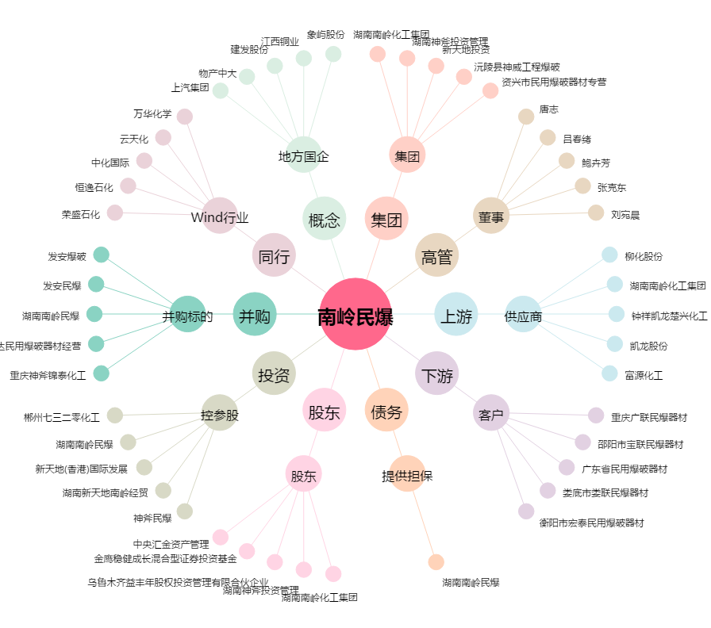
南岭民爆[002096.SZ] - 关系概览图

